1.2 & 1.3
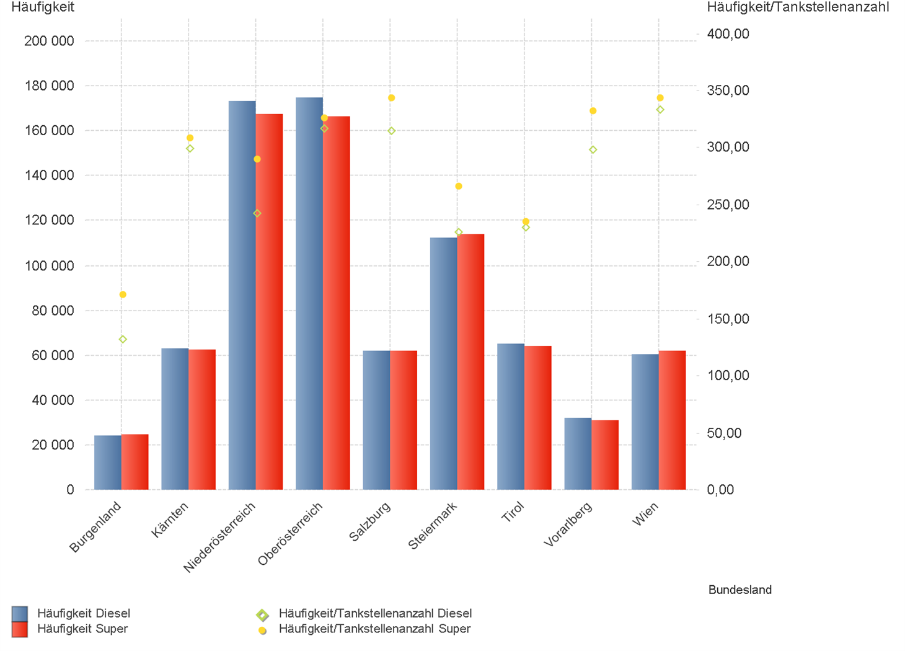
01.04.2024 - 30.06.2024

1.2. | Tankstellenanzahl und Median für "Diesel" und "Super" nach Bundesländern

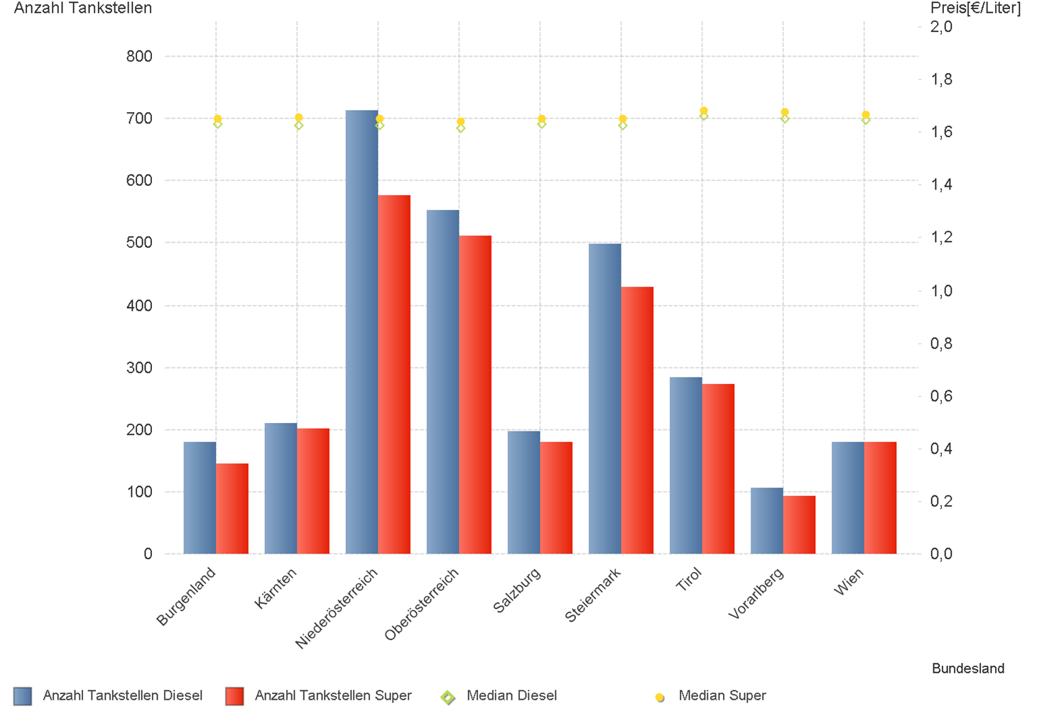

1.3. | Häufigkeit und durchschnittliche Häufigkeit (je Tankstelle) der Preisänderungen für "Diesel"
 | und "Super" nach Bundesländern

1.6 & 1.7
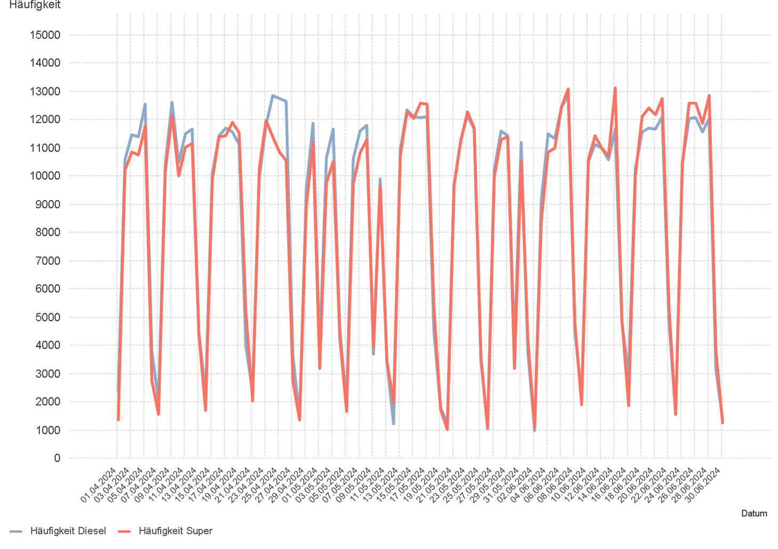
01.04.2024 - 30.06.2024

1.6. Entwicklung der Spritpreise in Österreich

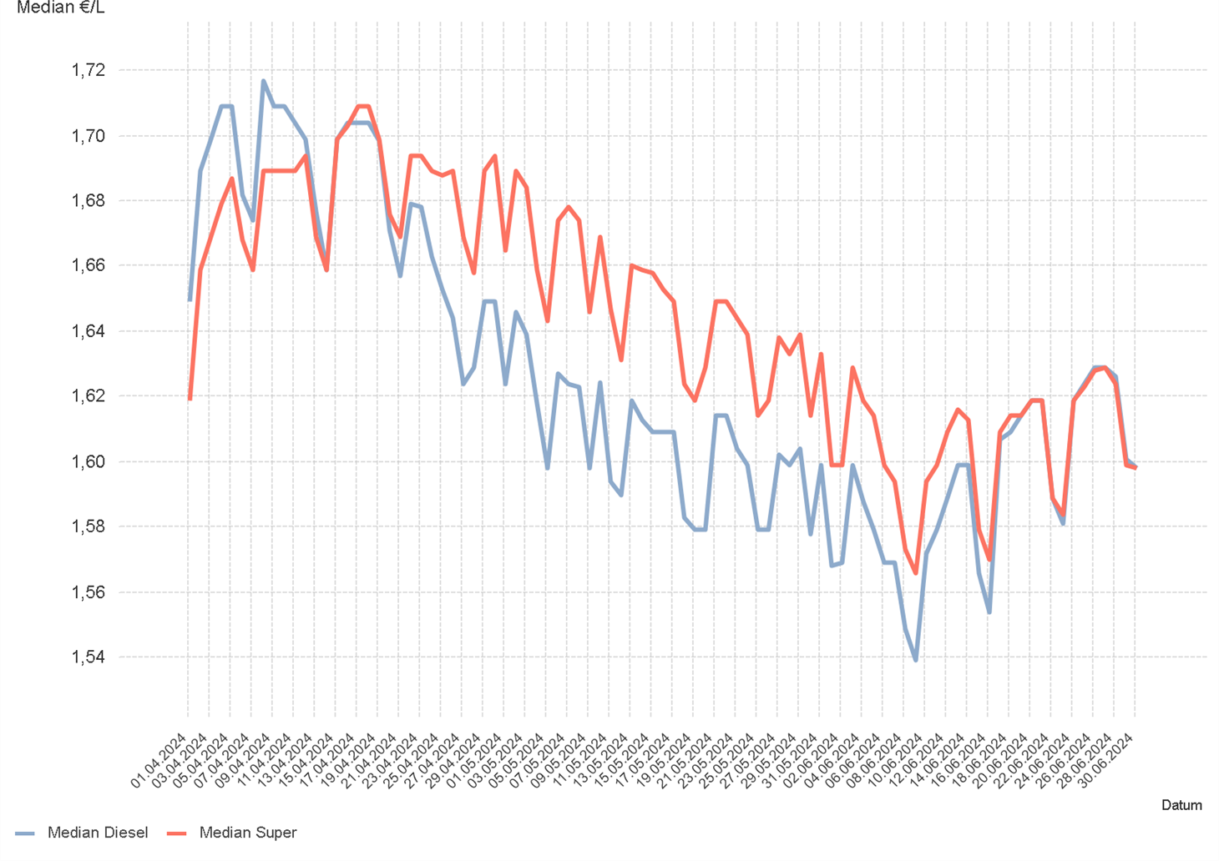

1.7. Entwicklung der Häufigkeit der Preisänderungen in Österreich

2.2 & 2.3
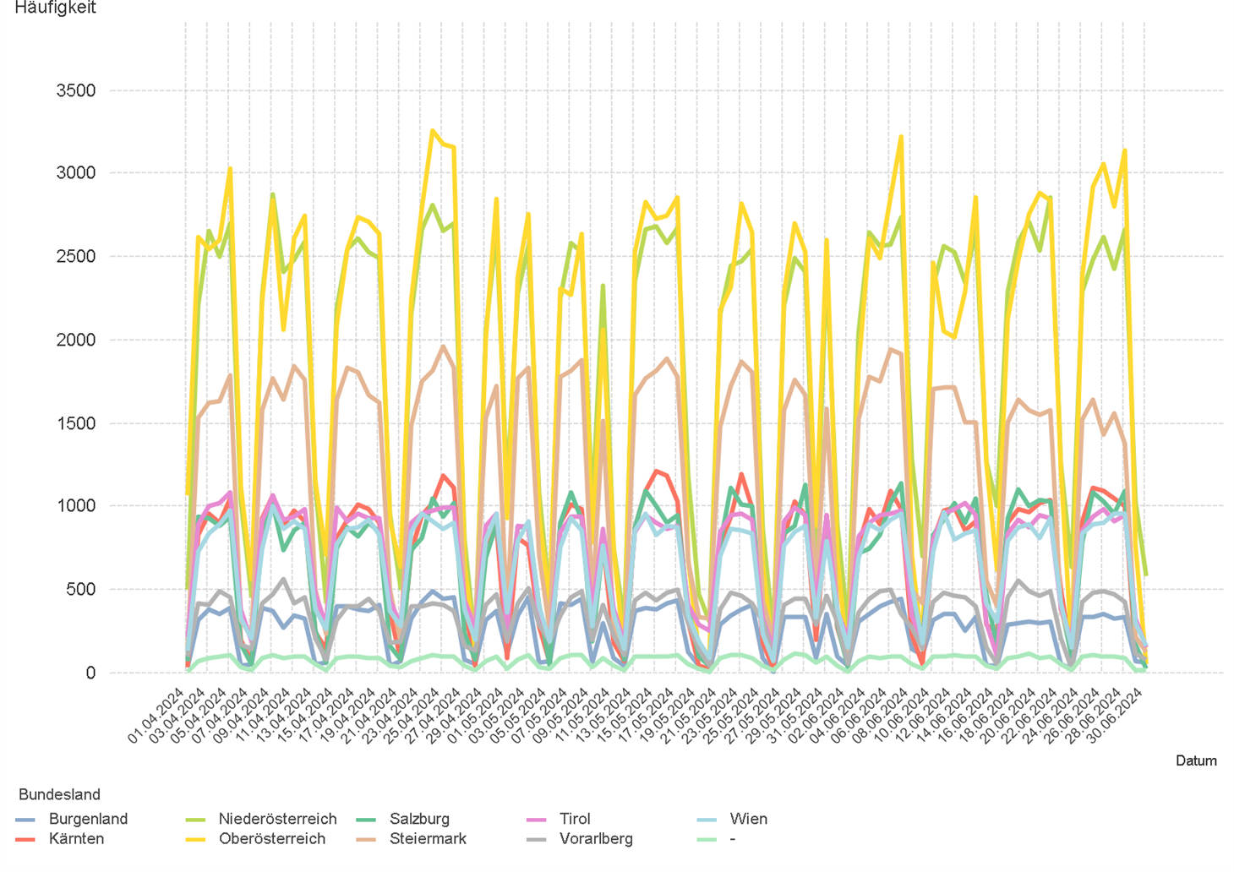
01.04.2024 - 30.06.2024

2.2. Entwicklung der Häufigkeit der Preisänderungen für "Diesel" Preise

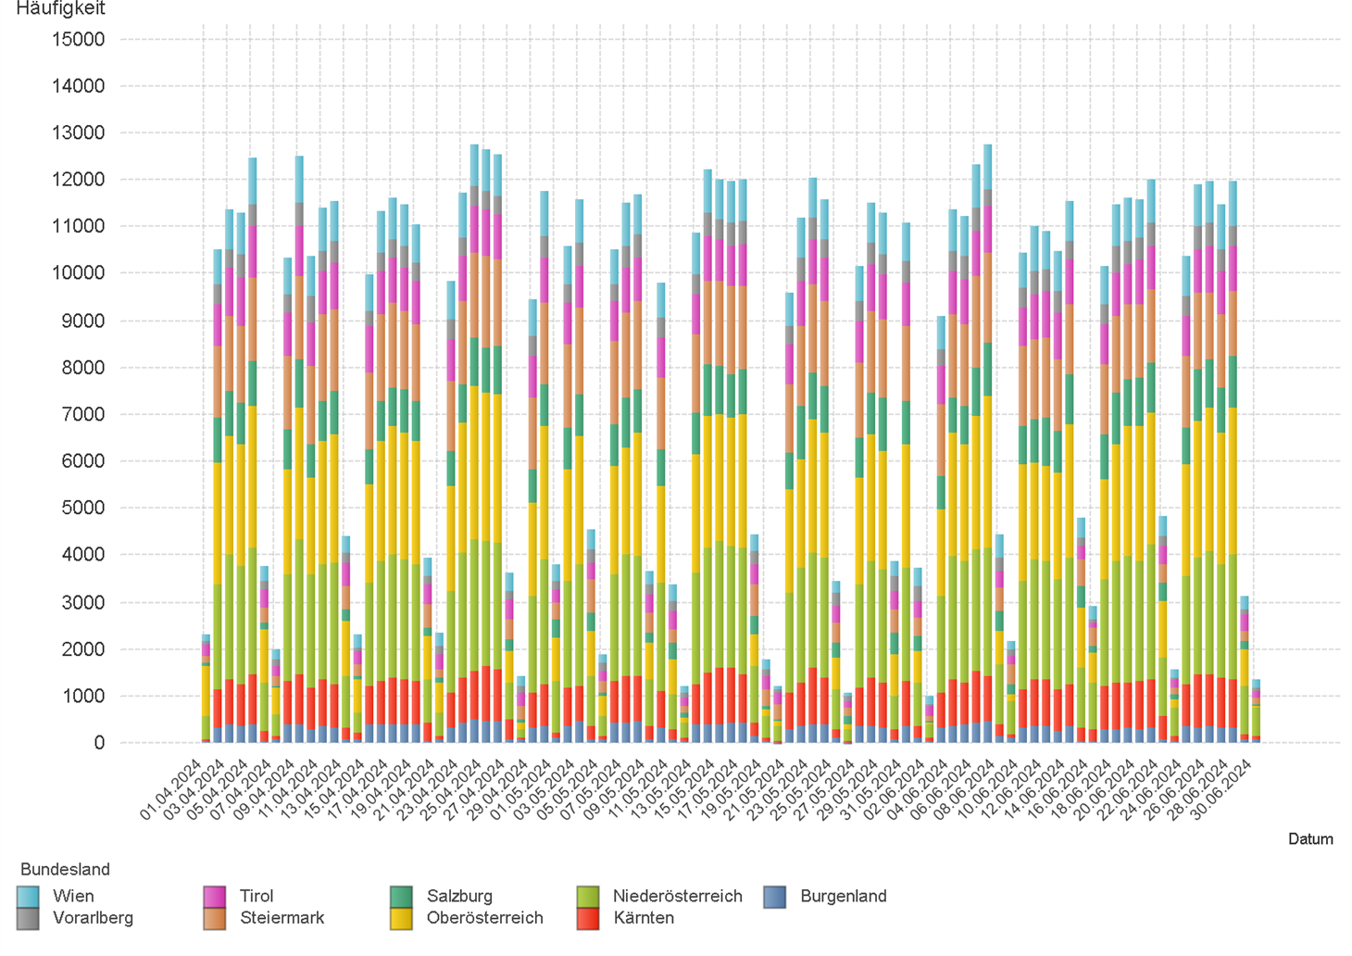

2.3. Entwicklung der Häufigkeit der Preisänderungen für "Diesel" Preise nach Bundesländern

2.5 & 2.6
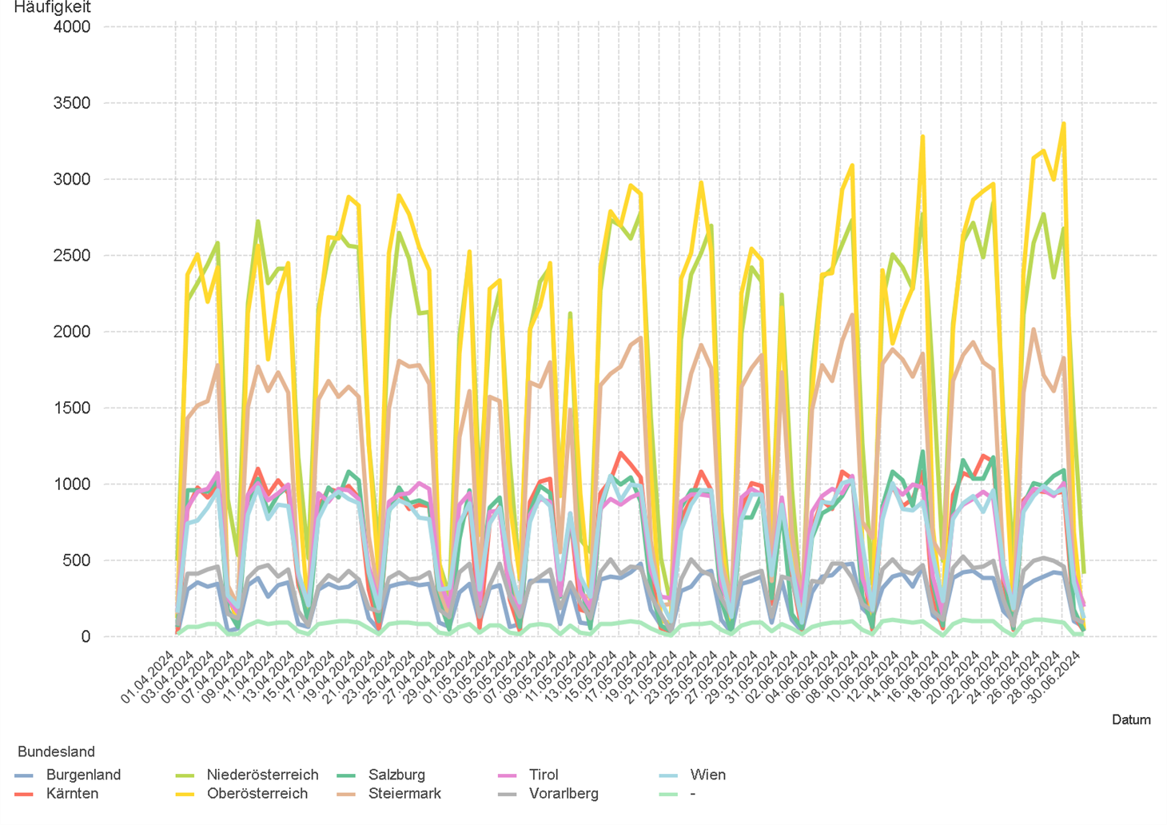
01.04.2024 - 30.06.2024

2.5. Entwicklung der Häufigkeit der Preisänderungen für "Super" Preise

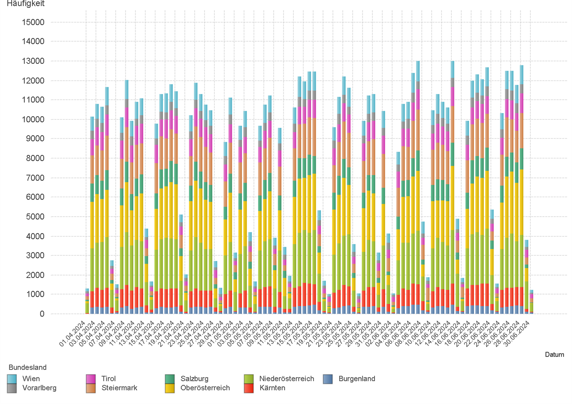

2.6. Entwicklung der Häufigkeit der Preisänderungen für "Super" Preise nach Bundesländern

3.2
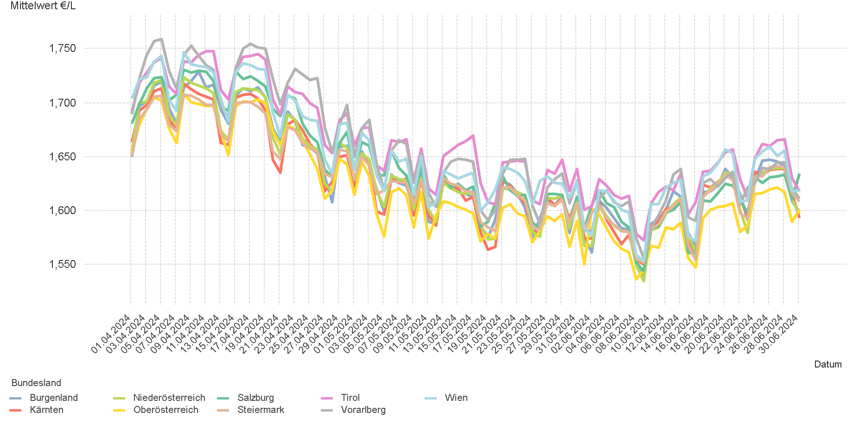
01.04.2024 - 30.06.2024

3.2. Entwicklung Mittelwert für "Diesel" Preise

3.4
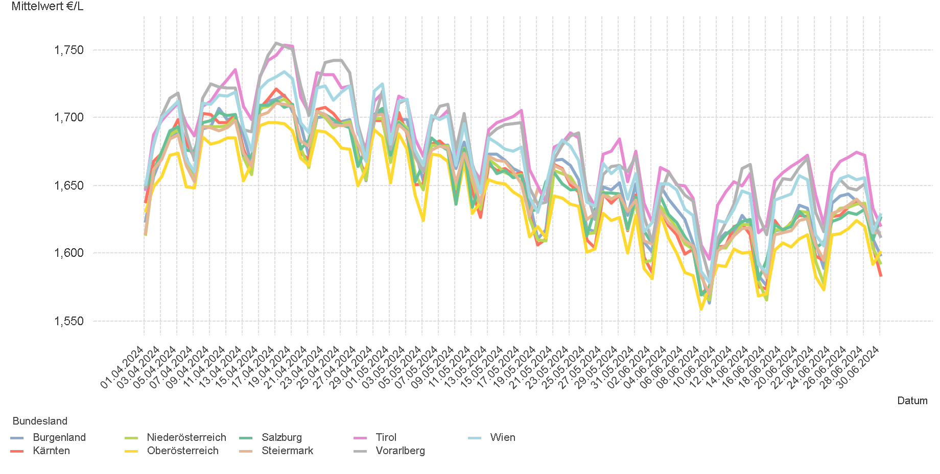
01.04.2024 - 30.06.2024

3.4. Entwicklung Mittelwert für "Super" Preise

4.2
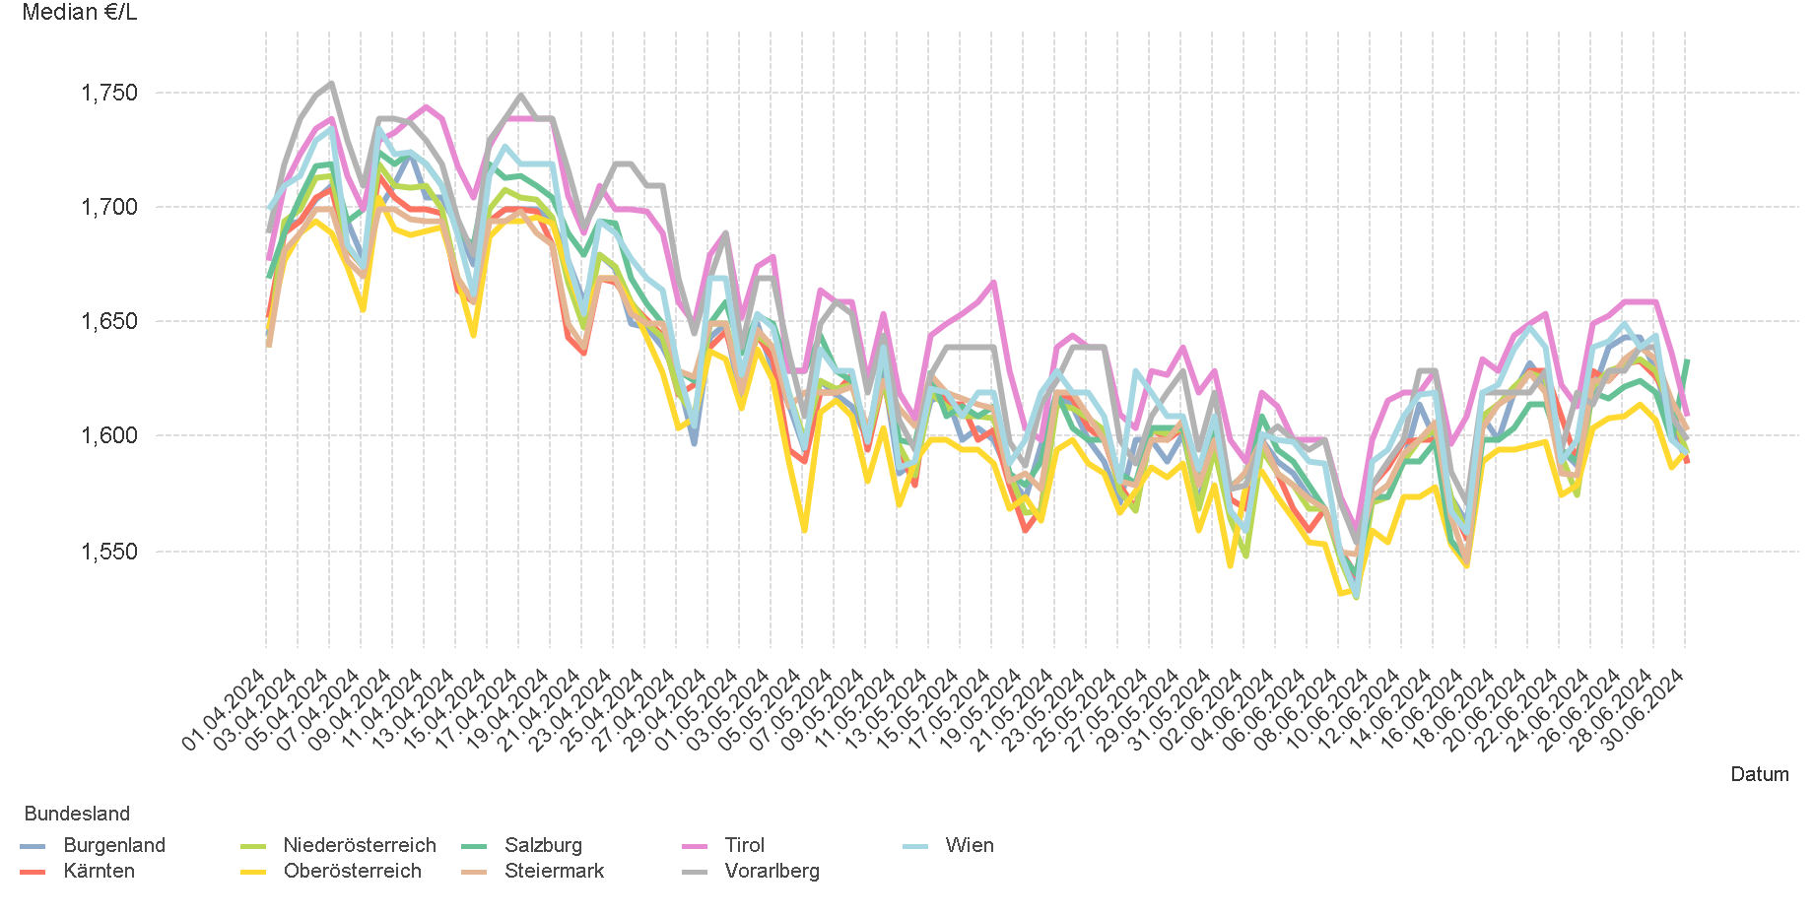
01.04.2024 - 30.06.2024

4.2. Entwicklung Median für "Diesel" Preisen

4.4
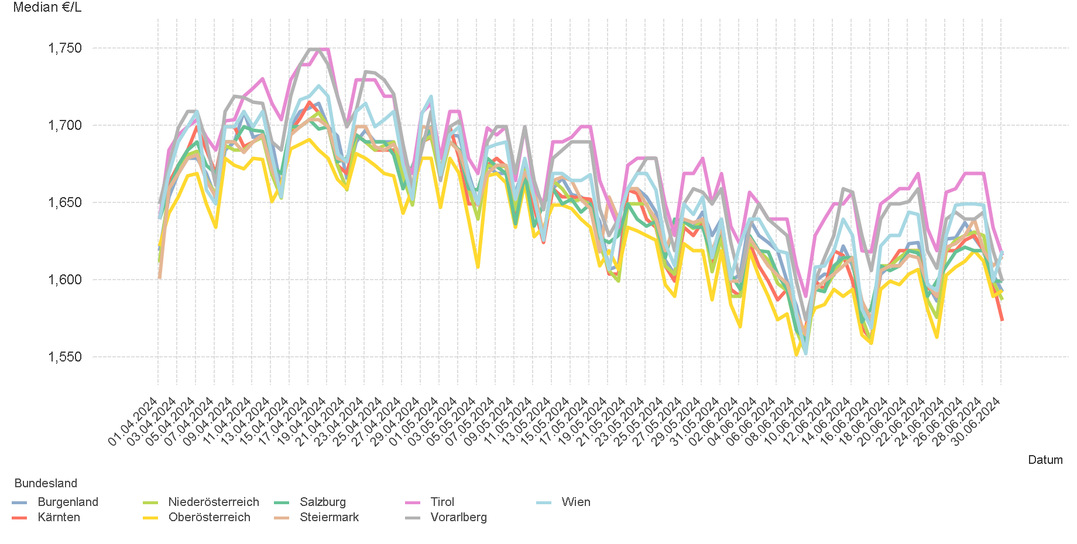
01.04.2024 - 30.06.2024

4.4. Entwicklung Median für "Super" Preisen

6.
01.04.2024 - 30.06.2024

6. Häufigkeit der Preisänderungen durch Tankstellenbetreiber je Meldekanal nach Monaten


DIESEL
Monat | Import | SMS | Web | Total
4 | 249714 | 925 | 15,581 | 266,220
5 | 235163 | 679 | 13,909 | 249,751
6 | 242880 | 672 | 14,192 | 257,744
Total | 727757 | 2,276 | 43,682 | 773,715


SUPER
Monat | Import | SMS | Web | Total
4 | 238037 | 861 | 13,415 | 252,313
5 | 232107 | 642 | 11,668 | 244,417
6 | 250165 | 678 | 12,327 | 263,170
Total | 720309 | 2,181 | 37,410 | 759,900

